명단
>> | https://hpy.hk/iot09 |  |  |  |  | https://hpy.hk/iot09-drive |  | CamelCase snake_case
이름 | Github |  |  | TIL | github pages
edutak | https://github.com/edutak |  | 끝말잇기 | https://github.com/edutak/TIL
김수비 | http://github.com/sbkimdbr | 2 | ㅇ |  | sbkimdbr.github.io
김재현 | https://github.com/KimJaeHyun52 | 1 | ㅇ | https://github.com/KimJaeHyun52/TIL
김재현 | https://github.com/kcloud721 | 1 | https://github.com/kcloud721/end | https://github.com/kcloud721/TIL | https://kcloud721.github.io/
박혜성 | https://github.com/ps4417 | 2 | https://github.com/ps4417/end | https://github.com/ps4417/TIL | ps4417.github.io |  | 질문
방새봄 | https://github.com/SaebomBang | 3 | o | https://github.com/SaebomBang/TIL | https://saebombang.github.io/ |  | git == DVCS
서형태 | https://github.com/seohyeongtae | 3 | https://github.com/seohyeongtae/end | https://github.com/seohyeongtae/TIL | https://seohyeongtae.github.io/ |  | Q: 오늘 오전동안 커밋을 했는데 깃헙에는 아무 표시도 없는데 그건 레파지토리를 아직 만든게 아니여서 그런건가요?
안기훈 | https://github.com/KiHoonAhn1 | 4 | ㅇ | https://github.com/KiHoonAhn1/TIL | https://kihoonahn1.github.io/ |  | Q:git을 설정한 폴더를 삭제하면 기록이 모두 삭제되는건가요?
양태영 | https://github.com/TaeyoungYANG |  |  | https://github.com/TaeyoungYANG/TIL | TaeyoungYANG.github.io |  | Q.잔디는 Repository를 생성할때 만들어지나요? 아니면 커밋할때 만들어지나요?
오성현 | https://github.com/Oh-sh0502 | 4 | https://github.com/Oh-sh0502/Game | https://github.com/Oh-sh0502/TIL | https://oh-sh0502.github.io/ |  | Q: 버전을 바꿔가면서 컴퓨터 드라이브에는 모든 버전의 파일들이 남게 되는건가요? |  | 차이점이 기록됩니다.
이나영 | https://github.com/NayoungLee240 | 5 | ㅇ | https://github.com/NayoungLee240/TIL | https://nayounglee240.github.io/ |  | Q. PUSH 할때 가장 최신 COMMIT 내용으로 올라가게되나요? EX) 한 파일을 COMMIT 을 하였는데 COMMIT 명을 잘못입력해서 같은 파일을 다른 이름으로 COMMIT 한다면 두 COMMIT 내용이 다 GITHUB에 PUSH 가 되나요?
이새롬 | https://github.com/wellofwater | 5 | https://github.com/wellofwater/end | https://github.com/wellofwater/TIL | https://wellofwater.github.io/
임채현 | https://github.com/wallaccee | 6 |  | https://github.com/chaehyeonlim/TIL | https://chaehyeonlim.github.io/ |  | Q. 이클립스에서 바로 github에 연동하는 방법도 있는거 같던데, 현재 저희가 하는 방식으로도 가능한가요?
전민찬 | https://github.com/jmc2198 | 6 | https://github.com/jmc2198/end | https://github.com/jmc2198/TIL | https://github.com/jmc2198/jmc2198.github.io |  | 있습니다만, 저는 bash 위주 - 어디서든 쓸 수 있도록
전진우 | https://github.com/jinujeon | 7 | d | https://github.com/jinujeon/TIL | https://jinujeon.github.io/
정성훈 | https://github.com/hunman89 | 7 | https://github.com/hunman89/end | https://github.com/hunman89/TIL | https://hunman89.github.io/ |  | Q. 채용에서 오픈소스 컨트리뷰션 경험이 있는 사람을 우대한다는 글귀를 봤는데 아까 보여주신 텐서플로우 깃허브와 같은 곳에 컨트리뷰션 하는 것을 말하는 게 맞나요? 컨트리뷰션의 범위는 어떻게 되나요?
정재욱 | https://github.com/jaeuk9407 | 8 | o | https://github.com/jaeuk9407/TIL | https://jaeuk9407.github.io/ |  | 내일 말씀을 드려볼게요. 매우 어렵....습니다
채희진 | https://github.com/Chaeguevara | 8 | https://github.com/Chaeguevara/end |  | https://chaeguevara.github.io/ |  | Q. github.io를 다른 페이지에 포워딩시킬순 없나요?
최인정 | https://github.com/cijbest | 9 | ㅇ | https://github.com/cijbest/TIL | https://cijbest.github.io/ |  | custom 도메인도 가능합니다!
최재림 | https://github.com/daddimi | 9 | o | https://github.com/daddimi/TIL | https://daddimi.github.io/ |  | Q. A 리포지토리에 있는 파일을 B리포지토리에 있는 MD 파일에 링크를 걸 수 있나요? 또한 A에 있는 파일을 B로 나중에 옮기려면 어떻게 해야하나요?
하종수 | https://github.com/LeoHa93 | 9 | https://github.com/LeoHa93/End | https://github.com/LeoHa93/TIL | https://leoha93.github.io/ |  | 로컬에서 파일 이동을 하고, add commit 하시면 됩니다. (서로 다른 리포지토리의 커밋들을 합칠 수는 없습니다)
 |  |  |  |  |  |  | Q. 레포지토리에 파일 삭제하는 방법 / 커밋 기록 삭제하는 방법 궁금합니다! ! ! ! !
 |  |  |  |  |  |  | 로컬에서 삭제을 하고, add commit 하시면 됩니다. 커밋을 지울때는 조심히...
 |  |  |  |  |  |  | Q. 폴더를 새로 만들고 git bash 진입했을때, path부분 옆에 공란이 아니라 처음부터 (master) 써 있는데 혹시 어떻게 바꾸나요? ? ?
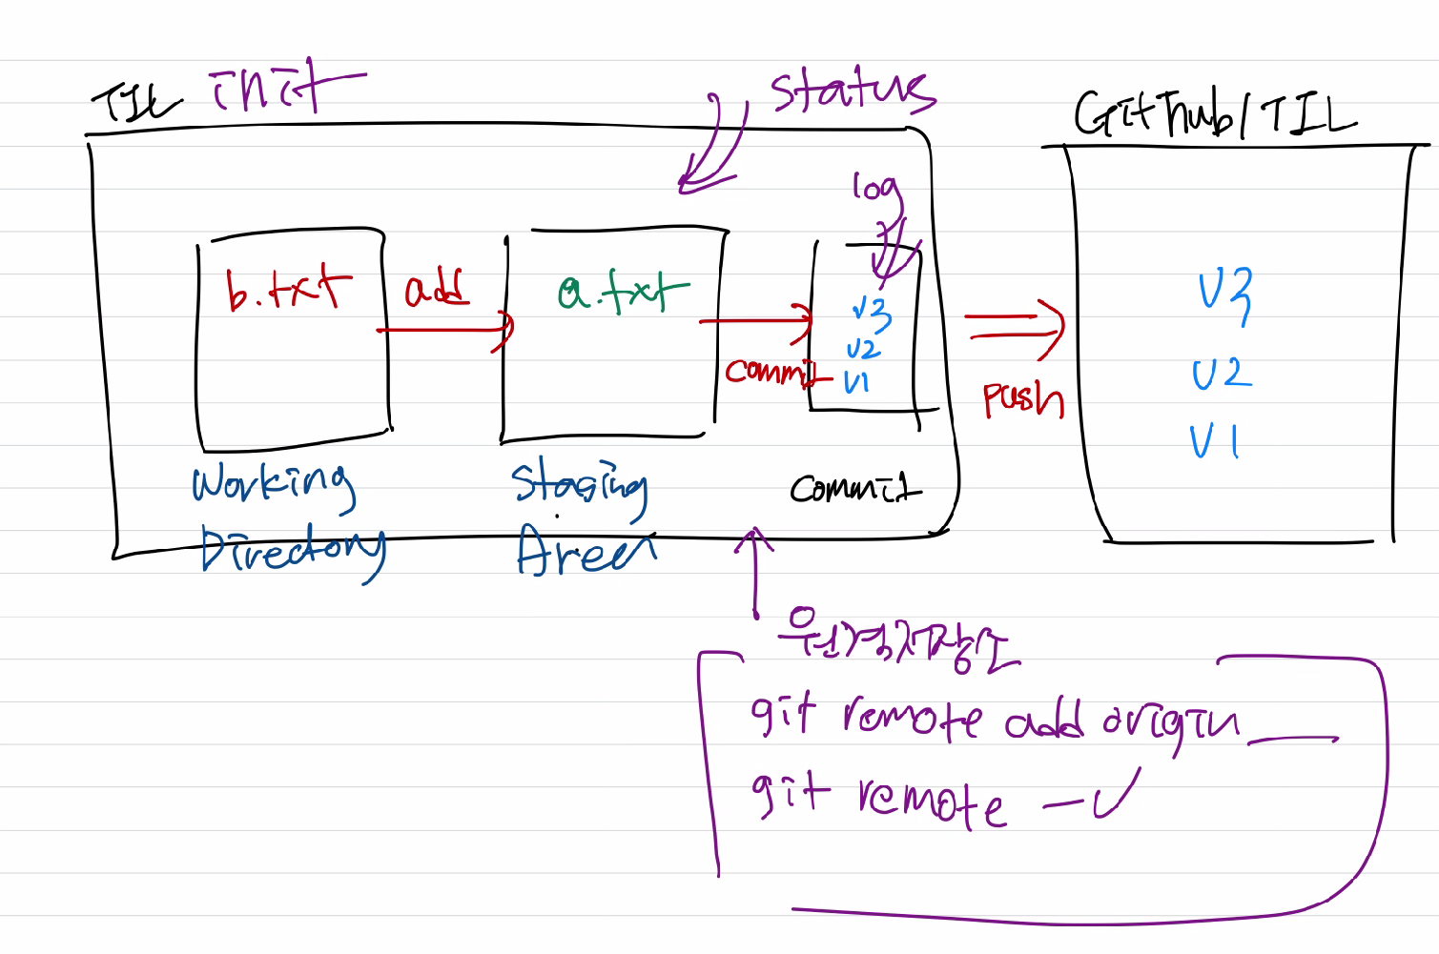
 |  |  |  |  |  |  | 아마 상위 폴더에서 이미 git init이 된거 같습니다. 폴더를 git 저장소 활용하고 있지 않는 디렉토리에서 만들어주세요. 혹은 잘못 init 명령어를 입력한 적이 있는 것 같습니다.
 |  |  |  |  |  |  | Q. 이름과 확장자가 같은데 내용이 다른 파일을 pull받으면 제 파일은 덮어쓰기로 사라지나요?
 |  |  |  |  |  |  | 여기 반은 천재인거 같아요. 이게 이제 오후에 하려는 것입니다.

 |  |  |  |  |  |  | Q. 병합하면서 master가 merge전에 push하고 안하고는 차이가 없는건가요?
 |  |  |  |  |  |  | - 음 그게 상황마다 다를거 같긴한데 push는 원격 저장소에 올리는거라가지고.............!! github 쓸 때는 github에서 하는 편입니다(?)
 |  |  |  |  |  |  | Q. graph에서 master가 빨간색이고 branch가 초록색인 건가요?
 |  |  |  |  |  |  | - 색은 그때 그때 달라요
 |  |  |  |  |  |  | Q. branch를 병합하고 프로그램이 잘못되었을때 다시 되돌리려면 어떻게 해야하나요?
 |  |  |  |  |  |  | - 되돌리는거 정리 한번 할겁니다!!! 혹시 전진우님이신가요
 |  |  |  |  |  |  | Q. 이기면 스타벅스 주시나요?
 |  |  |  |  |  |  | - 타자 대결 가끔하면 집니다..
 |  |  |  |  |  |  | q. github사이트 에서 $git log --graph 보는 방법 궁금합니다!
 |  |  |  |  |  |  | https://github.com/tensorflow/tensorflow/network
 |  |  |  |  |  |  | Q. comtributor들의 코드 작성 비중(?) 같은것도 볼수 있나요?
 |  |  |  |  |  |  | https://github.com/tensorflow/tensorflow/graphs/contributors
 |  |  |  |  |  |  | Q. 멀티캠퍼스에서 받은 노트북을 사용해 작업하던 파일(깃허브에 계속 commit 해왔던 것)을 개인 사용 노트북에서 commit 하려면 어떻게 해야하나요?
 |  |  |  |  |  |  | 지금부터 시작하는 내용입니다!

 |  |  |  |  |  |  | Q. 10명의 contributor가 있으면 전부 Pull request에 승인해야 merge가 되는건가요?
 |  |  |  |  |  |  | - 각기 다른 전략을 짤 수 있습니다. (assignee, Reviewers)

 |  |  |  |  |  |  | Q. 깃 만드는데 참고할만한 잘된 예시가 궁금합니다?
 |  |  |  |  |  |  | - git은 토르발즈 아저씨 정도 되야 만들 수가 있겠고.... 프로젝트 일까요? 개인 정리일까요?
 |  |  |  |  |  |  | q. stash 도 올려주시나요?

 |  |  |  |  |  |  | Q. 혹시 지금까지 했던 프로젝트를 어제 했던 깃헙 포트폴리오로 정리하려면 어떤식으로 하는게 좋을지 알려주실수 있나요? 간단하게 말씀해주셔도 괜찮습니다.
 |  |  |  |  |  |  | - 웹 사이트보다는 그냥 Github 코드 정리 + README 달아두시고 + main pinned - 프로필 README -> 업데이트/링크달기 - 관심, 홈페이지만들고 싶다면,
 |  |  |  |  |  |  | Q. 채용하실 때 지원자 깃헙 보시면 어떤걸 가장 중점적으로 보시나요?

 |  |  |  |  | Github Profile README

